Лист1
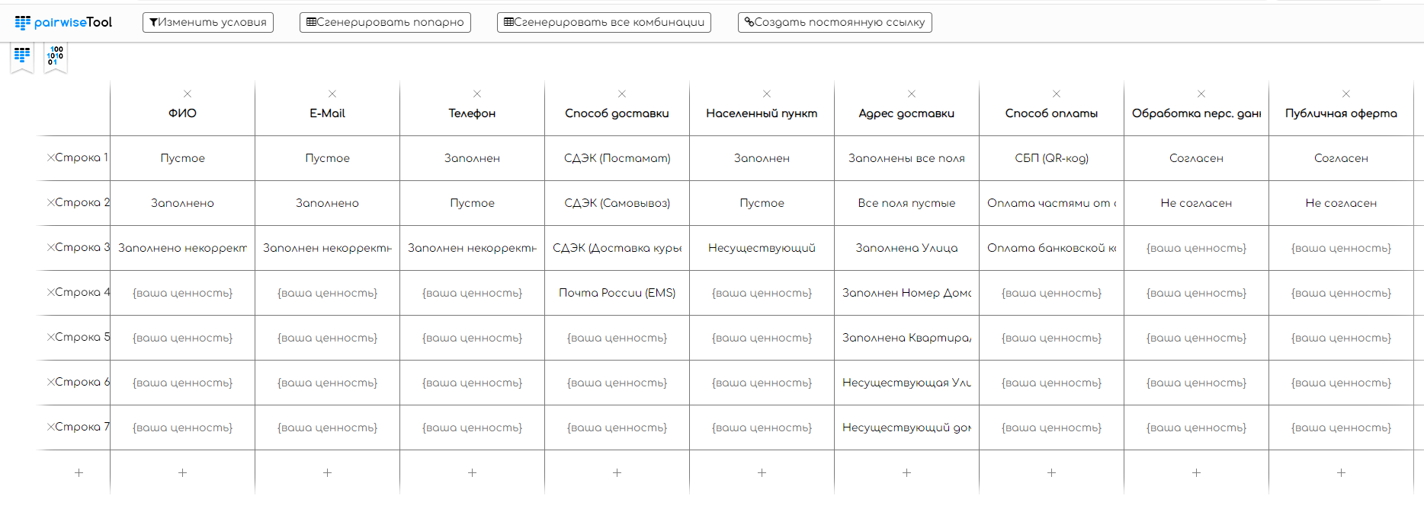
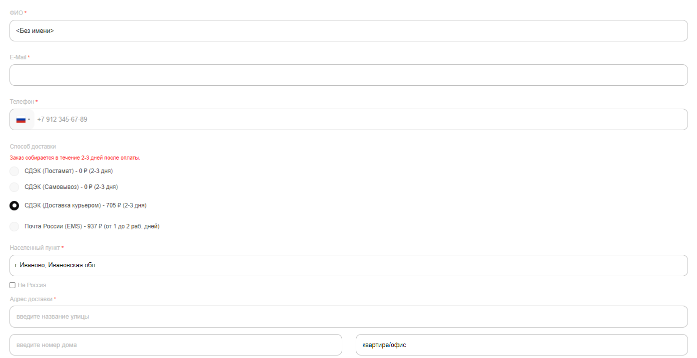
Попарное тестирование



 | ФИО | E-Mail | Телефон | Способ доставки | Населенный пункт | Адрес доставки | Способ оплаты | Обработка перс. данных | Публичная оферта
1 | Пустое | Заполнен некорректно | Заполнен некорректно | СДЭК (Доставка курьером) | Несуществующий | Заполнена Улица | Оплата банковской картой (VISA, MasterCard, МИР) | Согласен | Согласен
2 | Заполнено | Заполнено | Заполнен некорректно | Почта России (EMS) | Пустое | Несуществующая Улица | СБП (QR-код) | Не согласен | Согласен
3 | Заполнено | Заполнено | Заполнен | СДЭК (Самовывоз) | Несуществующий | Заполнен Номер Дома | Оплата частями от сервиса "Подели" | Не согласен | Согласен
4 | Заполнено | Пустое | Пустое | СДЭК (Доставка курьером) | Заполнен | Заполнена Квартира/Офис | Оплата банковской картой (VISA, MasterCard, МИР) | Согласен | Не согласен
5 | Заполнено некорректно | Пустое | Заполнен некорректно | Почта России (EMS) | Пустое | Заполнен Номер Дома | Оплата банковской картой (VISA, MasterCard, МИР) | Не согласен | Не согласен
6 | Заполнено некорректно | Заполнено | Заполнен | СДЭК (Постамат) | Несуществующий | Заполнена Квартира/Офис | СБП (QR-код) | Согласен | Согласен
7 | Заполнено некорректно | Пустое | Заполнен | СДЭК (Доставка курьером) | Пустое | Несуществующий дом | СБП (QR-код) | Согласен | Согласен
8 | Заполнено некорректно | Пустое | Заполнен некорректно | СДЭК (Постамат) | Заполнен | Заполнены все поля | Оплата банковской картой (VISA, MasterCard, МИР) | Согласен | Согласен
9 | Пустое | Заполнено | Пустое | СДЭК (Доставка курьером) | Несуществующий | Заполнены все поля | СБП (QR-код) | Согласен | Не согласен
10 | Пустое | Заполнен некорректно | Заполнен | Почта России (EMS) | Заполнен | Все поля пустые | Оплата частями от сервиса "Подели" | Не согласен | Согласен
11 | Пустое | Пустое | Пустое | СДЭК (Постамат) | Пустое | Заполнена Улица | Оплата банковской картой (VISA, MasterCard, МИР) | Согласен | Не согласен
12 | Пустое | Заполнено | Заполнен некорректно | СДЭК (Самовывоз) | Заполнен | Заполнен Номер Дома | СБП (QR-код) | Не согласен | Согласен
13 | Пустое | Пустое | Заполнен | СДЭК (Доставка курьером) | Пустое | Заполнена Квартира/Офис | Оплата частями от сервиса "Подели" | Согласен | Не согласен
14 | Пустое | Заполнено | Пустое | Почта России (EMS) | Несуществующий | Несуществующая Улица | СБП (QR-код) | Не согласен | Согласен
15 | Пустое | Заполнен некорректно | Заполнен некорректно | СДЭК (Постамат) | Заполнен | Несуществующий дом | Оплата частями от сервиса "Подели" | Согласен | Не согласен
16 | Заполнено | Заполнен некорректно | Пустое | СДЭК (Самовывоз) | Пустое | Несуществующая Улица | Оплата частями от сервиса "Подели" | Не согласен | Не согласен
17 | Заполнено | Пустое | Заполнен некорректно | СДЭК (Доставка курьером) | Несуществующий | Несуществующий дом | Оплата банковской картой (VISA, MasterCard, МИР) | Согласен | Согласен
18 | Заполнено | Заполнено | Заполнен | Почта России (EMS) | Заполнен | Заполнены все поля | СБП (QR-код) | Не согласен | Не согласен
19 | Заполнено | Пустое | Пустое | СДЭК (Постамат) | Пустое | Заполнены все поля | Оплата частями от сервиса "Подели" | Согласен | Согласен
20 | Заполнено | Заполнено | Заполнен некорректно | СДЭК (Самовывоз) | Несуществующий | Все поля пустые | Оплата банковской картой (VISA, MasterCard, МИР) | Не согласен | Не согласен
21 | Заполнено | Заполнен некорректно | Заполнен | СДЭК (Доставка курьером) | Заполнен | Заполнена Улица | СБП (QR-код) | Согласен | Согласен
22 | Заполнено некорректно | Заполнен некорректно | Заполнен некорректно | Почта России (EMS) | Пустое | Все поля пустые | СБП (QR-код) | Не согласен | Согласен
23 | Заполнено некорректно | Пустое | Заполнен | СДЭК (Постамат) | Несуществующий | Заполнена Улица | Оплата частями от сервиса "Подели" | Согласен | Не согласен
24 | Заполнено некорректно | Заполнено | Пустое | СДЭК (Самовывоз) | Заполнен | Заполнен Номер Дома | СБП (QR-код) | Не согласен | Согласен
25 | Заполнено некорректно | Пустое | Заполнен некорректно | СДЭК (Доставка курьером) | Пустое | Заполнена Квартира/Офис | Оплата частями от сервиса "Подели" | Согласен | Не согласен
26 | Заполнено некорректно | Заполнено | Заполнен | Почта России (EMS) | Заполнен | Несуществующая Улица | Оплата банковской картой (VISA, MasterCard, МИР) | Не согласен | Согласен
27 | Заполнено некорректно | Заполнен некорректно | Пустое | СДЭК (Постамат) | Пустое | Несуществующий дом | СБП (QR-код) | Согласен | Не согласен
28 | Заполнено некорректно | Пустое | Заполнен | СДЭК (Самовывоз) | Несуществующий | Заполнены все поля | Оплата частями от сервиса "Подели" | Не согласен | Согласен
29 | Заполнено некорректно | Заполнено | Пустое | СДЭК (Доставка курьером) | Заполнен | Заполнены все поля | Оплата банковской картой (VISA, MasterCard, МИР) | Согласен | Не согласен
30 | Пустое | Пустое | Пустое | СДЭК (Доставка курьером) | Заполнен | Несуществующий дом | Оплата частями от сервиса "Подели" | Согласен | Согласен
31 | Пустое | Заполнено | Заполнен некорректно | Почта России (EMS) | Пустое | Заполнены все поля | Оплата банковской картой (VISA, MasterCard, МИР) | Не согласен | Не согласен
32 | Пустое | Пустое | Заполнен | СДЭК (Постамат) | Несуществующий | Заполнены все поля | СБП (QR-код) | Согласен | Согласен
33 | Пустое | Заполнено | Пустое | СДЭК (Самовывоз) | Заполнен | Все поля пустые | Оплата частями от сервиса "Подели" | Не согласен | Не согласен
34 | Пустое | Заполнен некорректно | Заполнен | СДЭК (Доставка курьером) | Пустое | Заполнена Улица | СБП (QR-код) | Согласен | Согласен
35 | Пустое | Пустое | Пустое | Почта России (EMS) | Несуществующий | Заполнен Номер Дома | Оплата частями от сервиса "Подели" | Не согласен | Не согласен
36 | Пустое | Заполнено | Заполнен некорректно | СДЭК (Постамат) | Заполнен | Заполнена Квартира/Офис | Оплата банковской картой (VISA, MasterCard, МИР) | Согласен | Согласен
37 | Пустое | Заполнен некорректно | Заполнен | СДЭК (Самовывоз) | Пустое | Несуществующая Улица | СБП (QR-код) | Не согласен | Не согласен
38 | Заполнено | Заполнено | Заполнен | СДЭК (Самовывоз) | Пустое | Заполнен Номер Дома | Оплата банковской картой (VISA, MasterCard, МИР) | Не согласен | Согласен
39 | Заполнено | Пустое | Пустое | СДЭК (Доставка курьером) | Несуществующий | Заполнена Квартира/Офис | СБП (QR-код) | Согласен | Не согласен
40 | Заполнено | Заполнено | Заполнен | Почта России (EMS) | Заполнен | Несуществующая Улица | Оплата частями от сервиса "Подели" | Не согласен | Согласен
41 | Заполнено | Заполнен некорректно | Пустое | СДЭК (Постамат) | Пустое | Несуществующий дом | Оплата банковской картой (VISA, MasterCard, МИР) | Согласен | Не согласен
42 | Заполнено | Пустое | Заполнен некорректно | СДЭК (Самовывоз) | Заполнен | Заполнены все поля | СБП (QR-код) | Не согласен | Согласен
43 | Заполнено | Заполнено | Заполнен | СДЭК (Доставка курьером) | Пустое | Заполнены все поля | Оплата частями от сервиса "Подели" | Согласен | Не согласен
44 | Заполнено | Заполнен некорректно | Пустое | Почта России (EMS) | Несуществующий | Все поля пустые | СБП (QR-код) | Не согласен | Согласен
45 | Заполнено | Пустое | Заполнен некорректно | СДЭК (Постамат) | Заполнен | Заполнена Улица | Оплата частями от сервиса "Подели" | Согласен | Не согласен

